ER图
顾客餐厅评价表
顾客餐厅关系表
菜品评价表

N
M
顾客
M

N

餐厅
1
M
菜品

N
M
员工
1

N

M
1
点餐表

1
N
1
N
菜品
规格
包含
规格类别
包含

M
N

包含

菜品规格类别关系表

规格表
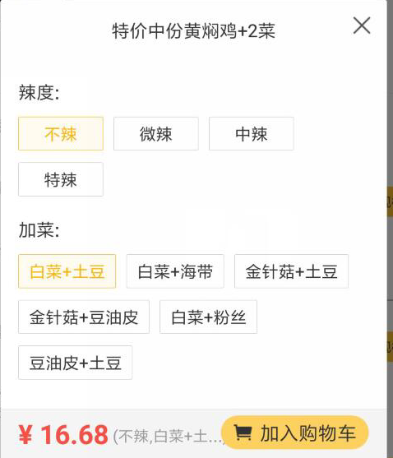
规格表
字段描述 | 字段名 | 类型 | 自增长 | 长度 | 少数点 | 不可为空 | 是主键 | 是外键 | 备注
主键 | id | int |  | 1 |  | √ | √
餐厅主键 | restaurant_id | int |  | 11 |  | √ |  | √
价格 | price | decimal |  | 6 | 2
规格名称 | name | varchar |  | 50
创建时间 | create_time | datatime
更新时间 | update_time | datatime

规格类别如图中的：辣度，加菜 |  |  |  |  |  | 规格菜品关系表存放如图：不辣，中辣，白菜+海带

